شروط المحفظة
عند تأسيس المحفظة وعند اجراء صفقات تعديل المحفظة يتوجب الإلتزام بالشروط التالية:

تواريخ تسليم تقارير المحفظة:
 |  |  |  | إرسل التقارير عن طريق البلاك بورد فقط ولن تقبل التقارير المرسلة عن طريق البريد
 | الاستعداد لارسال تقرير التأسيس:
 |  | الثلاثاء 26 مارس 2024، قبل الساعة 11 و50 دقيقة مساء
 | تقرير تأسيس المحفظة:
 |  | الأحد 14 أبريل 2024 من بعد اغلاق السوق أي بعد الساعة 3 و30 دقيقة وحتى 6 مساءً.
 | تقرير الأسبوع الأول:
 |  | من يوم الخميس 18 أبريل 2024من بعد اغلاق السوق وحتى يوم السبت 20 أبريل 2024 الساعة الواحدة ظهراً
 | تقرير الأسبوع الثاني:
 |  | من يوم الخميس 25 أبريل 2024من بعد اغلاق السوق وحتى يوم السبت 27 أبريل 2024 الساعة الواحدة ظهراً
 | تقرير الأسبوع الثالث:
 |  | من يوم الخميس 2 مايو 2024 من بعد اغلاق السوق وحتى يوم السبت 4 مايو 2024 الساعة الواحدة ظهراً.
 | تقرير الأسبوع الرابع:
 |  | من يوم الخميس 9 مايو 2024 من بعد اغلاق السوق وحتى يوم السبت 11 مايو 2024 الساعة الواحدة ظهراً.

1 | المقدمة: أداء السوق المالية السعودية خلال الربع الأخير من سنة 2023 وشهري يناير وفبراير 2024 أي قراءة في تطورالمؤشر وأهم الأحداث (ذكر أهم القطاعات التي حققت أرباح وتكبدت خسائر)
 |  | – لا تقل عن 300 ولا تزيد عن 500 كلمة، كما يتوجب تنويع مصادر جمع المعلومات وذكر الروابط بما لا يقل عن 3 مصادر مختلفة-

2 | التسجيل في موقع تداول الافتراضي (طبق): بالإمكان الدخول في خطوة أولى على موقع تداول ثم طبق أو الدخول مباشرة عن طريق هذا الرابط:
 |  |  |  |  |  |  |  | https://www.saudiexchange.sa/Resources/VirtualTrading/VirtualTrading_ar.html
 | ملاحظة: في حالة أن الرابط لايفتح على محرك البحث Google Chrome يمكن استخدام محرك بديل Microsoft Edge
 |  | يسجل الطالب في الموقع ولكن لا يسمح بالبدء في التداول إلا بتاريخ 14 أبريل 2024 أي تاريخ بداية مسابقة أفضل محفظة إستثمارية.

3 | المعايير التي يمكن استخدامها لاختيار الأسهم:
 |  | تتوفر عديد من المعلومات من المواقع التالية:
 |  | https://www.saudiexchange.sa/wps/portal/saudiexchange/newsandreports/reports-publications/market-reports
 | https://www.argaam.com/ar/monitors/ratios-summary/company-growth-summary/quarter/3
 | https://www.argaam.com/ar/monitors/ratios-summary/marketcap/3
 |  | ( يرجى الإطلاع على المرفق الخاص بتحليل معايير الشركات )

 |  | أبرز المعايير التي يمكن الإعتماد عليها لاختيار الشركات:
 |  | القيمة الدفترية
 |  | مضاعف القيمة الدفترية (القيمة السوقية/ القيمة الدفترية)
 |  | العائد على حقوق المساهمين
 |  | مكرر الأرباح (السعر للعائد)
 |  | القيمة السوقية/ الايرادات
 |  | نمو (الأرباح، الإيرادات، الأصول، القيمة الدفترية) - لا يمكن إعتماد أكثر من مؤشر للنمو عند اختيار شركات المحفظة –

4 | اختيار الشركات
 |  | تقديم جدول يلخص كل المعايير للشركات التي تم اختيارها على أن المعايير لا تقل عن 6 بالإضافة للمعيار الشرعي
 |  | يتم إدخال الرمز الخاص بالشركة في تداول. |  |  |  | تم سحب البيانات من موقع تداول وأرقام بتاريخ
 |  | اسم الشركة | رمز الشركة في تداول | القيمة الاسمية | المعيار 1: القيمة الدفترية | معيار 2 : مكرر الأرباح | معيار 3: ..... | معيار 4: ..... | معيار 5 | معيار 6 | المعيار الشرعي
 |  | 1. سابك | 2010 | 10 | 58.92 | 67.178 |  |  |  |  | مباحة
 |  | 2. جرير | 4190 | 1 | 1.4 | 18.69

5 | ملاحظة: يجب أن يبين الجدول عدد شركات لا تقل عن 10 وبه جميع الأرقام المتعلقة بالمعايير.
 |  | المعيار الشرعي: يتم الاعتماد على قائمة الراجحي المالية
 |  | : تعني محرمة (لا يجوز الاستثمار فيها)
 |  | ✔: تعني مباحة (نقية أو مختلطة)
 |  | قائمة الراجحي المالية (آخر تحديث 1 يوليو 2023): https://www.argaam.com/ar/company/shariahcompanies/3/14/3
 |  | بالنسبة للشركات التي تم إدراجها مؤخرا في السوق المالية السعودية بالإمكان البحث عن الفتوى الشرعية الخاصة بها وإدراجها ضمن شركات المحفظة في حالة تصنيفها موافقة مع الشريعة.

6 | توقيت اجراء الصفقات على موقع تداول: من الأحد إلى الخميس من الساعة 10 صباحا إلى الساعة 2 و50 دق مساء، وذلك تجنبا لإغلاق السوق دون تنفيذ الصفقات المطلوبة.

7 | طريقة التقاط الصور:
 |  | يمكن تصوير الشاشة باستخدام زر PrtScn الذي نجده في لوحة المفاتيح

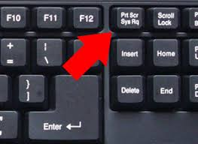

 |  | في أجهزة ويندوز يتم استخدام الاختصار ” Win+PrtScn ” أي علامة الويندوز + زر PrtScn الموجود في أعلى الكيبورد.
 |  | أما بالنسبة للصورة التي تم التقاطها، فإنه سيتم حفظها على جهازك في هذا المسار ” C:\Users\Eragon\Pictures\Screenshots ” لكن مع العلم أن Eragon هو اسم الجهاز الخاص بك ” اسم المُستخدم “.

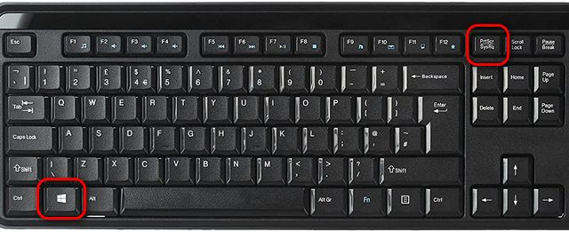

 |  | في أجهزة ماك يجب أولاً التأكد من الشاشة و من وضوح الصورة التي تود أخذ لقطة لها. ثم اضغط على Command+Shift+4.
 |  | بعد ذلك يتحول مؤشر السهم الخاص بك سوف يتحول إلى عنصر يشبه إشارة + و يمكنك انقر فوق واسحبه لتسليط الضوء على المنطقة التي تريد التقاط صورة ومن ثم يمكنك تحرير الماوس الخاص بك، و سيتم حفظ الصورة تلقائياً على سطح المكتب أو في Pictures.

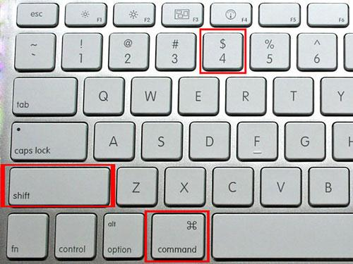

 |  | يمكن بعد ذلك نسخ الصورة ولصقها في ملف الاكسل.

8 | الصور التي يجب إرفاقها في ملف الإكسل اسبوعيا:
 | - من الضروري أن يتم تصغير الشاشة حتى تظهر كل متطلبات المحفظة (تأكد من أن صورة محفظتك متطابقة مع النموذج)

 |  | 1- قائمة الأوامر

 |  | 2- ملخص الحساب
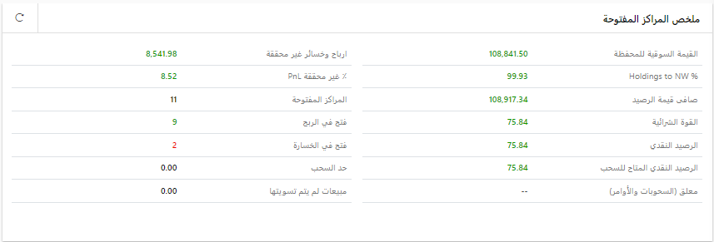

 |  | 3- صورة المحفظة (يجب تصغير الشاشة حتى تظهر المحفظة بالكامل)

 |  | 4- أداء المحفظة

 |  |  | ملاحظة: | في التقرير التأسيسي يجب أن يكون تاريخ اغلاق السوق بتاريخ بدء المسابقة أي 14 أبريل 2024
 |  |  |  | في التقرير الخاص بالإسبوع الأول يجب أن يكون تاريخ اغلاق السوق بتاريخ نهاية الأسبوع الأول أي 18 أبريل 2024
 |  |  |  | في التقرير الخاص بالإسبوع الثاني يجب أن يكون تاريخ اغلاق السوق بتاريخ نهاية الأسبوع الثاني أي 25 أبريل 2024
 |  |  |  | في التقرير الخاص بالإسبوع الثالث يجب أن يكون تاريخ اغلاق السوق بتاريخ نهاية الأسبوع الثالث أي 2 مايو 2024
 |  |  |  | في التقرير الخاص بالإسبوع الرابع (الأخير) يجب أن يكون تاريخ اغلاق السوق بتاريخ نهاية الأسبوع الرابع أي 9 مايو 204

9 | شروط الإستثمار:
 |  | * يجب استثمار كامل المبلغ (100 ألف ريال) عند تأسيس المحفظة (أي قبل الساعة 2 و50 دقيقة من مساء يوم الأحد 14 أبريل 2024)
 |  | * الرصيد المتبقي لا يزيد عن 5,000 ريال أي نسبة 5% من رأس المال المستثمر (100,000 ريال)
 |  | * عدد الشركات لاتقل عن 10 ولا تزيد عن 19
 |  | - تأكد من أن عدد شركات المحفظة لا تقل عن 10 شركات عند نهاية كل يوم.
 |  | * الأوزان لا تقل عن 5% (5000) ولا تزيد عن 15 % (15000) للشركة الواحدة عند الشراء من رأس مال المستثمر (100,000 ريال).
 |  | * احترام الجانب الشرعي :يسمح فقط الاستثمار في الشركات المباحة (نقية ومختلطة)
 |  | ملاحظة: لا يسمح بالاستثمار في الشركات المحرمة
 |  | * عدد القطاعات لايقل عن 7 من بين 21 قطاع.
 |  | * مع التأكيد أن ارسال التقارير الأسبوعية (اجمالي 5 تقارير: تقرير تأسيس المحفظة + 4 تقارير في نهاية كل أسبوع) في الموعد ضروري جدا والذي حدد يوم الأحد الساعة 6 مساء بالنسبة لتقرير التأسيس
 |  | وفي تمام الساعة الواحدة ظهرا يوم السبت بالنسبة لبقية التقارير الأسبوعية وعدم ارسالهم في التوقيت المحدد يعني خصم 3 درجات لكل تقرير لم يرسل.
 |  | * جميع التقارير يجب أن تكون في نفس ملف الاكسل.

 | الحد الأقصى المسموح به للاستثمار في كل قطاع (يرجى إدخال إسم الشركة في الجدول)
 |  | رمز تداول | عدد الشركات 14 أو أقل | عدد الشركات أكثر من 14 | رمز واسم شركات المحفظة
 |  | الطاقة | 2 | 2 | - أرامكو
 |  | المواد الأساسية | 4 | 5 | - سابك
 |  |  | (لا تزيد عن 2 في شركات الاسمنت أو 2 في شركات في بتروكيمياويات) | (لا تزيد عن 3 في شركات الاسمنت أو 3 في شركات في بتروكيمياويات) | - إسمنت القصيم
 |  | السلع الرأسمالية | 2 | 3 | -
 |  | الخدمات التجارية والمهنية | 1 | 1
 |  | النقل | 2 | 2
 |  | السلع طويلة الاجل | 2 | 2
 |  | الخدمات الإستهلاكية | 2 | 2
 |  | الإعلام | 1 | 1
 |  | تجزئة السلع الكمالية | 2 | 2
 |  | تجزئة الأغذية | 2 | 2
 |  | إنتاج الأغذية | 2 | 3
 |  | الرعاية الصحية | 2 | 2
 |  | الادوية | 1 | 1
 |  | البنوك و المصارف | 2 | 3
 |  | الإستثمار والتمويل | 2 | 2
 |  | التأمين | 2 | 3
 |  | الاتصالات | 2 | 2
 |  | المرافق العامة | 1 | 1
 |  | الصناديق العقارية المتداولة | 0 | 0 | لا يسمح
 |  | إدارة وتطوير العقارات | 2 | 3
 |  | التطبيقات وخدمات التقنية | 1 | 1
 |  | عدد شركات المحفظة (لا تقل عن 10 شركات)

تقرير تأسيس المحفظة
تقرير تأسيس المحفظة (التقرير رقم : 0) المطلوب ارسال التقرير قبل الساعة 6 مساء من يوم 14 أبريل 2024

1 | بيانات محفظة الطالب (ـة):

 | اسم الطالب (ـة): عبدالله احمد بن صالح الناصر
 | الشعبة: 22
 | رقم التحضير بالكشف (في حالة نسيان رقم التحضير يمكنك ارفاقه في التقارير القادمة): 24
 | الجوال: 0539350001
 | البريد الإلكتروني (الشخصي): a.a.naser1423@gmail.com
 | اسم المستخدم (تداول الإفتراضي):abdullahan35
 | الرقم السري (تداول الإفتراضي): 75880807
 | اسم المستخدم (تطبيق أرقام):abdullahan35
 | الرقم السري (تطبيق أرقام):Sdywck-12

2 | المقدمة: (من 300 إلى 500 كلمة/ يمكن التحكم في حجم مربع النص)

أداء السوق المالي السعودي للربع الأخير من عام 2023:
نظرة عامة:
شهد السوق المالي السعودي أداءً متباينًا خلال الربع الأخير من عام 2023، حيث واجه بعض التحديات، بينما حقق أيضًا بعض الإنجازات:
التحديات:
ارتفاع أسعار الفائدة: أدى ارتفاع أسعار الفائدة العالمية إلى زيادة تكلفة الاقتراض، مما أثر سلبًا على بعض الشركات.
التضخم: أدى ارتفاع التضخم إلى زيادة تكاليف الإنتاج، مما أثر على أرباح بعض الشركات.
الإنجازات:
مؤشر تاسي: ارتفع مؤشر السوق الرئيسية (تاسي) بنسبة 14.21% خلال عام 2023، ليغلق عند مستوى 11,967.39 نقطة.
مؤشر السوق الموازي (نمو): ارتفع مؤشر السوق الموازي (نمو) بنسبة 21.71% خلال عام 2023، ليغلق عند مستوى 27,228.97 نقطة.
مؤشر جميع الأسهم: ارتفع مؤشر جميع الأسهم بنسبة 14.14% خلال عام 2023، ليغلق عند مستوى 8,921.92 نقطة.
زيادة القيمة السوقية: ارتفعت القيمة السوقية الإجمالية للسوق السعودي بنسبة 2.8% خلال الربع الرابع من عام 2023، لتصل إلى 9.4 تريليون ريال سعودي.
زيادة عدد المستثمرين: ارتفع عدد المستثمرين في السوق السعودي بنسبة 10% خلال الربع الرابع من عام 2023، ليصل إلى 7.5 مليون مستثمر.
أهم القطاعات أداءً:
قطاع البنوك: كان قطاع البنوك من أفضل القطاعات أداءً خلال الربع الرابع من عام 2023، حيث ارتفع مؤشر القطاع بنسبة 5.2%.
قطاع الطاقة: حقق قطاع الطاقة أيضًا أداءً جيدًا خلال الربع الرابع من عام 2023، حيث ارتفع مؤشر القطاع بنسبة 4.1%.
قطاع الاتصالات: ارتفع مؤشر قطاع الاتصالات بنسبة 3.8% خلال الربع الرابع من عام 2023.
أهم العوامل التي أثرت على أداء السوق:
ارتفاع أسعار النفط: ساعد ارتفاع أسعار النفط في دعم أداء السوق، حيث تستفيد العديد من الشركات المدرجة في السوق من ارتفاع أسعار النفط.
نتائج الشركات الإيجابية: أعلنت العديد من الشركات المدرجة في السوق عن نتائج إيجابية خلال عام 2023، مما ساعد على تحسين ثقة المستثمرين.
خطط التنمية الاقتصادية في المملكة العربية السعودية: أعلنت الحكومة السعودية عن العديد من خطط التنمية الاقتصادية، مما ساعد على تعزيز التفاؤل بشأن مستقبل السوق.
تنظيم معرض إكسبو 2030
استضافة السعودية لكأس العالم 2034.
أداء السوق المالي السعودي لشهر يناير وفبراير 2024:
شهر يناير:
مؤشر السوق: انخفض مؤشر السوق السعودي الرئيسي (تاسي) بنسبة 1.43% خلال شهر يناير 2024، ليصل إلى 11,914.29 نقطة.
القيمة السوقية: انخفضت القيمة السوقية الإجمالية للسوق السعودي بنسبة 1.3% خلال شهر يناير 2024، لتصل إلى 9.2 تريليون ريال سعودي.
أهم القطاعات أداءً:
قطاع الاتصالات: كان قطاع الاتصالات من أفضل القطاعات أداءً خلال شهر يناير 2024، حيث ارتفع مؤشر القطاع بنسبة 0.8%.
قطاع التجزئة: ارتفع مؤشر قطاع التجزئة بنسبة 0.5% خلال شهر يناير 2024.
قطاع الخدمات المالية: ارتفع مؤشر قطاع الخدمات المالية بنسبة 0.4% خلال شهر يناير 2024.
شهر فبراير:
مؤشر السوق: ارتفع مؤشر السوق السعودي الرئيسي (تاسي) بنسبة 4.4% خلال شهر فبراير 2024، ليصل إلى 12,630.86 نقطة.
القيمة السوقية: ارتفعت القيمة السوقية الإجمالية للسوق السعودي بنسبة 4% خلال شهر فبراير 2024، لتصل إلى 9.5 تريليون ريال سعودي.
أهم القطاعات أداءً:
قطاع الطاقة: كان قطاع الطاقة من أفضل القطاعات أداءً خلال شهر فبراير 2024، حيث ارتفع مؤشر القطاع بنسبة 7.2%.
قطاع البنوك: ارتفع مؤشر قطاع البنوك بنسبة 5.2% خلال شهر فبراير 2024.
قطاع المواد الأساسية: ارتفع مؤشر قطاع المواد الأساسية بنسبة 4.8% خلال شهر فبراير 2024.
المصادر: تداول-مباشر- ارقام- هيئة سوق المال

3 | الشركات التي تم اختيارها و المعايير التي اعتمدت في تأسيس المحفظة (يمكن إضافة صفوف إضافية لإدراج شركات في الجدول) :

 | اسم الشركة | رمز الشركة في تداول | القيمة الدفترية | مضاعف القيمة الدفترية أو السعر للقيمة الدفترية | مكرر الأرباح (مضاعف الربحية) = السعر للعائد | العائد على حقوق المساهمين | النمو في الايردات (النمو في دخل العمليات) | القيمة السوقية / الإيرادات | المعيار الشرعي |  | جدول معايير نمو (يتم تعبئته فقط إذا كانت الشركة شركة نمو)
 |  | الترتيب تصاعدي |  |  |  |  |  |  |  |  | نمو في الأرباح | نمو في الإيرادات | نمو في الأصول | نمو في القمة الدفترية
 | الشركة 1 | 8230 | 15.99 | 6.85 | 46.815 | 14% | 73.57% | 6.40% | مباح |  | 353.18% | 73.57% | 57.56% | 29.79%
 | الشركة 2 | 6010 | 4.88 | 6.32 | 45.867 | 13% | 18.66% | 12% | مباح |  | 216.33% | 18.66% | 33.65% | 177.41%
 | الشركة 3 | 8010 | 23.56 | 7.05 | 35.754 | 19% | 28.66% | 4.60% | مباح |  | 103.98% | 28.66% | 20.68% | 15.62%
 | الشركة 4 | 2081 | 20.31 | 11.71 | 43.112 | 27% | 107.93% | 12% | مباح |  | 30.33% | 107.93% | 38.12% | 35.22%
 | الشركة 5 | 7040 | 6.36 | 15.11 | 23.727 | 63% | 54.95% | 11.85% | مباح |  | 4264.55% | 54.95% | 16.69% | 236.51%
 | الشركة 6 | 7202 | 26.45 | 14.24 | 36.84 | 38.60% | 25.39% | 15.98% | مباح |  | 13.23% | 25.39% | 11.54% | 18.30%
 | الشركة 7 | 4013 | 18.26 | 17.48 | 56.962 | 30% | 14.41 % | 44% | مباح |  | 23.94% | 14.41 % | 25.54% | 10.32%
 | الشركة 8 | 4291 | 15.84 | 9.65 | 67.796 | 14.20% | 42.40% | 47.00% | مباح |  | 35.72% | 42.40% | 31.08% | 8.39%
 | الشركة 9 | 1830 | 19.8 | 11.32 | 35.099 | 32% | 24.26% | 30.00% | مباح |  | 39.68% | 24.26% | 13.84% | 19.34%
 | الشركة 10 | 1150 | 14.23 | 3.12 | 20.323 | 15% | 22.13% | 34.00% | مباح |  | 34.45% | 22.13% | 18.10% | 9.14%
 | الشركة 11 | 2270 | 55.46 | 7.03 | 32.623 | 21% | 6.59% | 4.00% | مباح |  | 49.43% | 6.59% | 13.88% | 14.34%
 | الشركة 12 | 6004 | 14.77 | 9.17 | 34.725 | 26% | 17.37% | 20.00% | مباح |  | 9.94% | 17.37% | 4.17% | 14.84%
 | الشركة 13
 | الشركة 14
 | الشركة 15
 | الشركة 16
 | الشركة 17
 | الشركة 18
 | الشركة 19

4 | قائمة الأوامر

5 | ملخص الحساب

6 | صورة المحفظة

7 | أداء المحفظة

8 | توزيع الشركات حسب القطاعات (يتم تعبئة الأعمدة التي باللون البرتقالي):

 | عدد شركات المحفظة النهائية حسب القطاعات |  |  |  | عدد الشركات المسموح به في كل قطاع |  | الشركات التي تم الإستثمار فيها

 | القطاع |  | عدد الشركات | القطاعات | عدد الشركات 14 أو أقل | عدد الشركات أكثر من 14 | اسم الشركة 1 | اسم الشركة 2 | اسم الشركة 3 | اسم الشركة 4
 | الطاقة |  |  | 0 | 2 | 2
 | المواد الأساسية |  |  | 0 | 4 | 5
 | السلع الرأسمالية |  |  | 0 | 2 | 3
 | الخدمات التجارية والمهنية |  | 1 | 1 | 1 | 1 | كاتريون
 | النقل |  |  | 0 | 2 | 2
 | السلع طويلة الاجل |  |  | 0 | 2 | 2
 | الخدمات الإستهلاكية |  | 2 | 1 | 2 | 2 | وقت اللياقة | الوطنية للتعليم
 | الإعلام والترفيه |  |  | 0 | 1 | 1
 | تجزئة السلع الكمالية |  |  | 0 | 2 | 2
 | تجزئة الأغذية |  |  | 0 | 2 | 2
 | إنتاج الأغذية |  | 2 | 1 | 2 | 3 | نادك | سدافكو
 | الرعاية الصحية |  | 1 | 1 | 2 | 2 | سليمان الحبيب
 | الادوية |  |  | 0 | 1 | 1
 | البنوك و المصارف |  | 1 | 1 | 2 | 3 | الإنماء
 | الإستثمار والتمويل |  |  | 0 | 2 | 2
 | التأمين |  | 2 | 1 | 2 | 3 | تكافل الراجحي | التعاونية
 | التطبيقات وخدمات التقنية |  | 1 | 1 | 1 | 1 | سلوشنز
 | الاتصالات |  | 1 | 1 | 2 | 2 | عذيب للإتصالات
 | المرافق العامة |  | 1 | 1 | 1 | 1 | الخريف
 | الصناديق العقارية المتداولة |  |  | 0 | 0 | 0
 | إدارة وتطوير العقارات |  |  | 0 | 2 | 3
 |  |  | 12 | 9

9 | جدول التوزيعات (يتم تعبئة الأعمدة التي باللون البرتقالي):

 |  | الشركات |  | تاريخ الاستحقاق
 | 1 | تكافل الراجحي |  | N/A
 | 2 | نادك |  | N/A
 | 3 | التعاونية للتامين |  | 07/06/23
 | 4 | الخريف لتقنية المياه والطاقة |  | 2022-11-08
 | 5 | عذيب للاتصالات |  | N/A
 | 6 | سلوشنز |  | N/A
 | 7 | سليمان الحبيب |  | 2024-02-21
 | 8 | الوطنية للتعليم |  | 2023-12-27
 | 9 | وقت اللياقة |  | 2024-03-21
 | 10 | الإنماء |  | 2023-11-08
 | 11 | سدافكو |  | 29/02/24
 | 12 | كاتريون |  | 2024-04-03
 | 13
 | 14
 | 15
 | 16
 | 17
 | 18
 | 19

10 | صورة للشركات من تطبيق أرقام:

الصق الصورة هنا

11 | جدول المتطلبات:

 | متطلبات التقرير: |  | قبل ارسال تقرير تأسيس المحفظة تأكد من كل العناصر التالية بوضع علامة : |  |  |  |  | √

 |  | التسلسل | العناصر التي يجب توفرها في التقرير |  |  | ضع العلامة
 |  | 1 | بيانات محفظة الطالب (ـة): الاسم؛ الشعبة؛ الجوال؛ البريد؛ الرقم الجامعي؛ اسم المستخدم؛ كلمة المرور....
 |  | 2 | مقدمة تخص السوق المالية السعودية
 |  | 3 | المعايير التي اعتمدت في تأسيس المحفظة
 |  | 4 | قائمة الأوامر
 |  | 5 | ملخص الحساب
 |  | 6 | صورة المحفظة
 |  | 7 | أداء المحفظة
 |  | 8 | توزيع الشركات حسب القطاعات
 |  | 9 | جدول التوزيعات
 |  | 10 | صورة للشركات من تطبيق أرقام

 |  |  |  | أسأل الله التوفيق والنجاح للجميع
 |  |  |  | المنسق العام للمسابقة
 |  |  |  | د. سليم المسدي

تقارير مقارنة الأداء
بعد تسليم تقرير تأسيس المحفظة يــــ/تقوم الطالب(ـة) نهاية كل أسبوع (على مدار أربعة أسابيع) بمقارنة أداء محفظة الطالب(ـة) بأداء المؤشر (محفظة السوق) و تقديم أربعة تقارير ، هذه التقارير هي امتداد لتقرير تأسيس المحفظة أي أن كل التقارير في نفس ملف الإكسل و يتوجب الإلتزام بالشروط التالية:

تواريخ تسليم تقارير المحفظة:

 | تقرير تأسيس المحفظة:
 |  | الأحد 14 أبريل 2024 من بعد اغلاق السوق أي بعد الساعة 3 و30 دقيقة وحتى 6 مساءً.
 | تقرير الأسبوع الأول:
 |  | من يوم الخميس 18 أبريل من بعد اغلاق السوق وحتى يوم السبت 20 أبريل 2024 الساعة الواحدة ظهراً
 | تقرير الأسبوع الثاني:
 |  | من يوم الخميس 25 أبريل من بعد اغلاق السوق وحتى يوم السبت 27 أبريل 2024 الساعة الواحدة ظهراً
 | تقرير الأسبوع الثالث:
 |  | من يوم الخميس 2 مايو 2024 من بعد اغلاق السوق وحتى يوم السبت 4 مايو 2024 الساعة الواحدة ظهراً.
 | تقرير الأسبوع الرابع:
 |  | من يوم الخميس 9 مايو 2024 من بعد اغلاق السوق وحتى يوم السبت 11 مايو 2024 الساعة الواحدة ظهراً.

1 | حساب عائد السوق (المؤشر) جاهز ويكفي نسخه في التقرير:

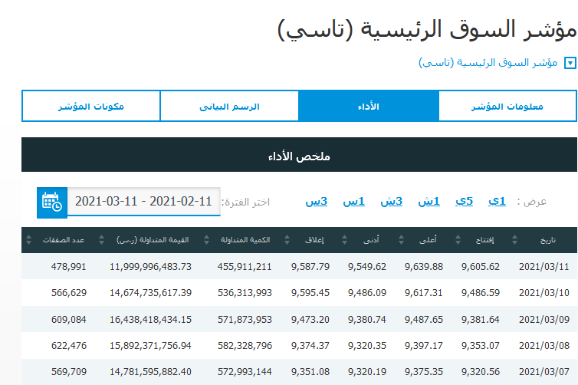
(يرجى الإنتباه التواريخ في الصورة تخص فصول ماضية)

نهاية الأسبوع الأول

تاريخ بدء الاختبار

 | تاريخ بدء المسابقة موحد للجميع (سواء كان الشراء الأحد أو الاثنين أو الثلاثاء: الجميع يعتمد نفس عائد المؤشر= قيمة الإغلاق في تاريخ 30 ابريل )

 |  | تغير المؤشربالنسبة أي عائد المؤشر (Return Index): 2.531%

 |  | حساب عائد المؤشر:
 |  | عائد السوق

2 | حساب عائد المحفظة (يجب إدراج صورة أداء المحفظة):

 | إدراج صورة أداء المحفظة بتاريخ 04/05/2023

ضروري أن تظهر كل من القوة الشرائية وقيمة المحفظة
ضروري جدا يظهر التاريخ 04/05/2023 والسوق مغلق

 |  | ملاحظة: قد لا يقٌوم المتصفح بتحديث تاريخ إغلاق السوق وبالتال نعتمد على إغلاق السوق بالنقاط أي يجب ان تظهر 9587.79
 |  | قيمة المحفظة في بداية المسابقة: 100000
 |  | قيمة المحفظة في نهاية الأسبوع الأول ( الخميس – الجمعة – السبت): القوة الشرائية + قيمة المحفظة = 4,415 + 97,170 = 101585 (الأرقام متوفرة في صورة أداء المحفظة).

 |  | عائد المحفظة

3 | مقارنة الأداء:

 |  | يجب مقارنة أداء المحفظة بأداء السوق كالتالي (يمكن التأكد من نتائج هذه المقارنة من الجدول):

 |  | أداء المحفظة 1.585% أقل من أداء السوق 2.531% في هذه الحالة سيتوجب على التعديل في الأسبوع المقبل.

تعليمات مهمه |  | في حالة كان أداء المحفظة أقل من السوق فيتوجب على الطالب (ـة) تعديل محفظته خلال الأسبوع القادم من الأحد إلى الثلاثاء حتى لا تخصم عليه 3 درجات.

 |  | - إن كان أداء المحفظة أعلى من أداء مؤشر السوق، فإمكان الطالب (ـة) أن يستمر على نفس تركيبة المحفظة دون القيام بصفقات بيع أو شراء (ولن يتم خصم درجات) ولكن يفضل التعديل لتحسين عائده.

 |  | * ملاحظة: إن كان أداء المحفظة أقل من أداء السوق فضروري أن يأتي الطالب ببعض التغيرات في الأسبوع الموالي مثل تعديل الأوزان أو شراء في شركات جديدة مقابل الاستغناء (بيع) عن بعض الشركات.
 |  | في حالة عدم تعديل المحفظة، تسجل إدارة سلبية للمحفظة وتتسبب في خصم درجات التقرير السبوعي (درجتين) بالإضافة الى الدرجات المخصصة للأداء (ثلاث درجات).

 |  | - في حالة بيع أحد شركات المحفظة، يتوجب على الطالب ذكر دوافع البيع، وعند تعويضها بشركة جديدة يتوجب عليه أن يأتي بمعاييرها في جدول منفصل عن جدول معايير الذي خصص لمعايير شركات محفظة التأسيس.

 |  | - صفقات تعديل المحفظة التي يتوجب القيام بها في حالة كان أداء المحفظة أقل من أداء السوق تبدأ من يوم الأحد وتنتهي يوم الثلاثاء. في حين أنه يسمح بإجراء تعديلات التي تهدف لتحسين أداء المحفظة كامل أيام الأسبوع.

4 | الصور:

 | بالإضافة إلي صورة الأداء التي تم إدراجها عند حساب عائد المحفظة، يجب إدراج الصور التالية (طريقة إلتقاط الصور تم إدراجها في شريحة "شروط المحفظة"):

 |  | 1 | صورة ملخص المحفظة.

 |  | 2 | صورة المحفظة.

 |  | 3 | صورة قائمة الأوامر (فقط في حال تم إجراء تعديلات على المحفظة).

5 | الجداول:

 | يجب إدراج الصور التالية:

 |  | 1 | جدول يوضح التعديلات / صفقات البيع والشراء (سواء كانت تعديلات عن طريق بيع وشراء شركات أو تعديل الأوزان) مع ذكر دوافع البيع.

 |  | 2 | جدول المعايير (فقط في حال تم شراء شركات جديدة)

 |  | 3 | جدول القطاعات.

 |  | 4 | جدول التوزيعات.

 |  | 5 | جدول معامل البيتا (في تقارير الأسبوعين الثالث والرابع)

 |  | 6 | أخيراً: جدول متطلبات التقرير.

تقرير الأسبوع الثاني
مقارنة أداء المحفظة بأداء محفظة السوق (المؤشر) |  |  |  |  |  |  |  |  |  |  |  |  | الأسبوع الثاني | 2024-04-25
1 | بيانات محفظة الطالب (ـة):

 | اسم الطالب (ـة): عبدالله احمد بن صالح الناصر
 | الشعبة:22
 | رقم التحضير بالكشف (في حالة نسيان رقم التحضير يمكنك ارفاقه في التقارير القادمة):24
 | الجوال: 0539350001
 | البريد الإلكتروني (الشخصي): a.a.naser1423@gmail.com
 | اسم المستخدم (تداول الإفتراضي): abdullahan35
 | الرقم السري (تداول الإفتراضي): 75880807
 | اسم المستخدم (تطبيق أرقام): abdullahan35
 | الرقم السري (تطبيق أرقام): Sdywck-12

2 | حساب عائد السوق و عائد المحفظة (يتم تعبئة الخلايا التي باللون البرتقالي): |  |  |  |  |  | ادخل فقط القوة الشرائية وقيمة المحفظة لكل أسبوع.
أدخل قيمة المؤشر في أول يوم من تاريخ المسابقة |  |  |  | 12,666.90 |  |  | قيمة المحفظة في بداية المسابقة = رأس المال |  |  |  | 100,000.00 |  |  |  | إرفق صور أداء المحفظة
 |  |  |  |  |  |  |  |  |  |  |  |  |  |  | الأسبوع الأول
الأسبوع | التاريخ | مؤشر تداول | عائد المؤشر الأسبوعي | 1+عائد المؤشر الأسبوعي |  |  | الأسبوع | التاريخ | القوة الشرائية | قيمة المحفظة | المجموع الكلي (ريال) | عائد المحفظة الأسبوعي | 1+عائد المحفظة الأسبوعي | الإدارة النشطة للمحفظة
الأول | 2024-04-18 | 12,502.35 | -1.299% | 0.9870 |  |  | الأول | 2024-04-18 | 3,109.48 | 97063.9 | 100,173.38 | 0.173% | 1.0017 | غير مطالب بالتعديل في الأسبوع القادم | الأسبوع الثاني
الثاني | 2024-04-25 | 12,254.53 | -1.982% | 0.9802 |  |  | الثاني | 2024-04-25 | 4417.255 | 97,841.15 | 102,258.41 | 2.081% | 1.0208 | غير مطالب بالتعديل في الأسبوع القادم
الثالث | 2024-05-02 |  |  |  |  |  | الثالث | 2024-05-02 |  |  |  |  |  |  | الأسبوع الثالث
الرابع | 2024-05-09 |  |  |  |  |  | الرابع | 2024-05-09
 |  |  |  |  |  |  |  |  |  |  |  |  |  |  | الأسبوع الرابع

 | حساب عائد السوق (المؤشر):

 |  | عائد السوق

 |  | Return Index = (XXXXX - XXXXXX)/ XXXXXX

 | حساب عائد المحفظة (يجب إدراج صورة أداء المحفظة):

صورة أداء الإسبوع الأول |  | الصق الصورة هنا
بتاريخ | 2024-04-18

صورة أداء الإسبوع الثاني |  | الصق الصورة هنا
بتاريخ | 2024-04-25

 |  | عائد المحفظة

 |  | Return Index = (XXXXX - XXXXXX)/ XXXXXX

3 | مقارنة الأداء:

 | بعد مقارنة عائد السوق (المؤشر) بعائد المحفظة نجد أن …...................... في هذه الحالة ….......................

4 | قائمة الأوامر (فقط في حال تم إجراء تعديلات على المحفظة).

 | الصق الصورة هنا

5 | ملخص الحساب

 | 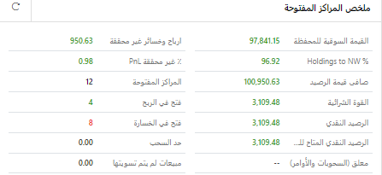 الصق الصورة هنا

6 | صورة المحفظة

 | 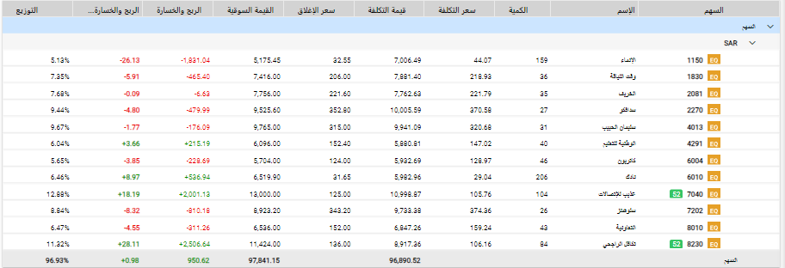 الصق الصورة هنا

7 | جدول يوضح التعديلات / صفقات البيع والشراء (سواء كانت تعديلات عن طريق بيع وشراء شركات أو تعديل الأوزان) مع ذكر دوافع البيع.

 | هل تم التعديل على المحفظة؟

 | الشركات التي تم التعديل عليها (يرجى تحديد طريقة التعديل+ فترة التعديل)

 | دوافع ومبررات البيع

 | دوافع ومبررات الشراء (إذا تم التعديل على الأوزان فقط)

8 | جدول معايير الشركات التي تم شراؤها خلال الإسبوع (يمكن إضافة صفوف إضافية لإدراج شركات في الجدول) :

 | اسم الشركة | رمز الشركة في تداول | القيمة الدفترية | مضاعف القيمة الدفترية أو السعر للقيمة الدفترية | مكرر الأرباح (مضاعف الربحية) = السعر للعائد | العائد على حقوق المساهمين | النمو في الايردات (النمو في دخل العمليات) | القيمة السوقية / الإيرادات | المعيار الشرعي |  | جدول معايير نمو (يتم تعبئته فقط إذا كانت الشركة شركة نمو)
 |  | الترتيب تصاعدي |  |  |  |  |  |  |  |  | نمو في الأرباح | نمو في الإيرادات | نمو في الأصول | نمو في القمة الدفترية
 | الشركة 1
 | الشركة 2
 | الشركة 3
 | الشركة 4
 | الشركة 5

9 | توزيع الشركات حسب القطاعات (يتم تعبئة الأعمدة التي باللون البرتقالي):

 | عدد شركات المحفظة النهائية حسب القطاعات |  |  |  | عدد الشركات المسموح به في كل قطاع |  | الشركات التي تم الإستثمار فيها

 | القطاع |  | عدد الشركات | القطاعات | عدد الشركات 14 أو أقل | عدد الشركات أكثر من 14 | اسم الشركة 1 | اسم الشركة 2 | اسم الشركة 3 | اسم الشركة 4
 | الطاقة |  |  | 0 | 2 | 2
 | المواد الأساسية |  |  | 0 | 4 | 5
 | السلع الرأسمالية |  |  | 0 | 2 | 3
 | الخدمات التجارية والمهنية |  |  | 0 | 1 | 1
 | النقل |  |  | 0 | 2 | 2
 | السلع طويلة الاجل |  |  | 0 | 2 | 2
 | الخدمات الإستهلاكية |  |  | 0 | 2 | 2
 | الإعلام والترفيه |  |  | 0 | 1 | 1
 | تجزئة السلع الكمالية |  |  | 0 | 2 | 2
 | تجزئة الأغذية |  |  | 0 | 2 | 2
 | إنتاج الأغذية |  |  | 0 | 2 | 3
 | الرعاية الصحية |  |  | 0 | 2 | 2
 | الادوية |  |  | 0 | 1 | 1
 | البنوك و المصارف |  |  | 0 | 2 | 3
 | الإستثمار والتمويل |  |  | 0 | 2 | 2
 | التأمين |  |  | 0 | 2 | 3
 | التطبيقات وخدمات التقنية |  |  | 0 | 1 | 1
 | الاتصالات |  |  | 0 | 2 | 2
 | المرافق العامة |  |  | 0 | 1 | 1
 | الصناديق العقارية المتداولة |  |  | 0 | 0 | 0
 | إدارة وتطوير العقارات |  |  | 0 | 2 | 3
 |  |  | 0 | 0

10 | جدول التوزيعات (يتم تعبئة الأعمدة التي باللون البرتقالي):

 |  | الشركات |  | تاريخ الاستحقاق
 | 1
 | 2
 | 3
 | 4
 | 5
 | 6
 | 7
 | 8
 | 9
 | 10
 | 11
 | 12
 | 13
 | 14
 | 15
 | 16
 | 17
 | 18
 | 19

11 | صورة للشركات من تطبيق أرقام:

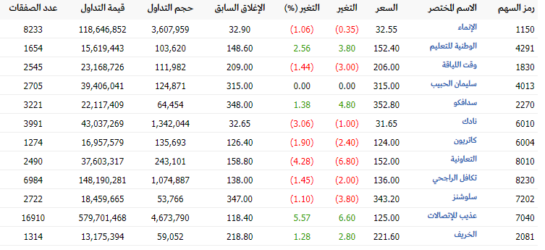 الصق الصورة هنا

12 | معامل البيتا:

 | أنواع اسهم الشركات |  |  | اسم الشركة |  |  | عدد الشركات |  |  | الاستراتيجية التي تم سيتم اتباعها: الابقاء على سياسة تكثيف الشركات الدفاعية بسبب ان السوق يمر بانخفاضات |  |  |  | ملاحظة: - المحفظة المتوازنة هي المحفظة التي تشمل معامل بيتا قريبة من متوسط السوق أي بيتا=1 وكذلك هجومية و أسهم دفاعية. - إذا كان السوق يمر بارتفاعات خلال الفترة الأخيرة فيفضل اتباع استراتيجية تكثيف الشركات الهجومية. - إذا كان السوق يمر بانخفاضات خلال الفترة الأخيرة فيفضل اتباع استراتيجية تكثيف الشركات الدفاعية. - يرجى من الطالب/ة كتابة فقرة (بالإضافة للجدول أعلاه) توضح الاستراتيجية التي ستتبعها خلال الأسبوع القادم للتحسين من أدائها.

 | سهم دفاعي: معامل البيتا اكبر من صفر واقل من واحد |  |  | التعاونية-عذيب للاتصالات-نادك-كاتريون-الوطنية للتعليم-سليمان الحبيب-سدافكو-الخريف |  |  | 8

 | سهم قريب من متوسط معامل بيتا السوق أي قريبة من واحد (0.98,0.99,1,1.01,1.02) |  |  | سلوشنز |  |  | 1

 | سهم هجومي: معامل بيتا أكبر من 1 |  |  | تكافل الراجحي-وقت اللياقة-الانماء |  |  | 3

 | متوسط معامل بيتا بالاعتماد على ملف حساب بيتا |  |  | 0.78848523284

13 | جدول المتطلبات:

 | متطلبات التقرير: |  | قبل ارسال تقرير تأسيس المحفظة تأكد من كل العناصر التالية بوضع علامة : |  |  |  |  | √

 |  | التسلسل | العناصر التي يجب توفرها في التقرير |  |  | ضع العلامة
 |  | 1 | بيانات محفظة الطالب (ـة): الاسم؛ الشعبة؛ الجوال؛ البريد؛ الرقم الجامعي؛ اسم المستخدم؛ كلمة المرور.... |  |  | √
 |  | 2 | حساب عائد السوق و عائد المحفظة |  |  | √
 |  | 3 | مقارنة الأداء |  |  | √
 |  | 4 | قائمة الأوامر |  |  | √
 |  | 5 | ملخص الحساب |  |  | √
 |  | 6 | صورة المحفظة |  |  | √
 |  | 7 | جدول التعديلات / صفقات البيع والشراء |  |  | √
 |  | 8 | جدول معايير الشركات التي تم شراؤها خلال الإسبوع |  |  | √
 |  | 9 | توزيع الشركات حسب القطاعات |  |  | √
 |  | 10 | جدول التوزيعات |  |  | √
 |  | 11 | صورة للشركات من تطبيق أرقام |  |  | √
 |  | 12 | جدول معامل بيتا |  |  | √
 |  |  |  | أسأل الله التوفيق والنجاح للجميع
 |  |  |  | المنسق العام للمسابقة
 |  |  |  | د. سليم المسدي

تقرير الأسبوع الثالث
مقارنة أداء المحفظة بأداء محفظة السوق (المؤشر) |  |  |  |  |  |  |  |  |  |  |  |  | الأسبوع الثالث | 2024-05-02
1 | بيانات محفظة الطالب (ـة):

 | اسم الطالب (ـة): عبدالله احمد بن صالح الناصر
 | الشعبة: 22
 | رقم التحضير بالكشف (في حالة نسيان رقم التحضير يمكنك ارفاقه في التقارير القادمة): 24
 | الجوال: 0539350001
 | البريد الإلكتروني (الشخصي): a.a.naser1423@gmail.com
 | اسم المستخدم (تداول الإفتراضي): abdullahan35
 | الرقم السري (تداول الإفتراضي): 75880807
 | اسم المستخدم (تطبيق أرقام): abdullahan35
 | الرقم السري (تطبيق أرقام): Sdywck-12

2 | حساب عائد السوق و عائد المحفظة (يتم تعبئة الخلايا التي باللون البرتقالي): |  |  |  |  |  | ادخل فقط القوة الشرائية وقيمة المحفظة لكل أسبوع.
أدخل قيمة المؤشر في أول يوم من تاريخ المسابقة |  |  |  | 12,666.90 |  |  | قيمة المحفظة في بداية المسابقة = رأس المال |  |  |  | 100,000.00 |  |  |  | إرفق صور أداء المحفظة
 |  |  |  |  |  |  |  |  |  |  |  |  |  |  | الأسبوع الأول
الأسبوع | التاريخ | مؤشر تداول | عائد المؤشر الأسبوعي | 1+عائد المؤشر الأسبوعي |  |  | الأسبوع | التاريخ | القوة الشرائية | قيمة المحفظة | المجموع الكلي (ريال) | عائد المحفظة الأسبوعي | 1+عائد المحفظة الأسبوعي | الإدارة النشطة للمحفظة
الأول | 2024-04-18 | 12,502.35 | -1.299% | 0.9870 |  |  | الأول | 2024-04-18 | 3109.48 | 97063.9 | 100,173.38 | 0.173% | 1.0017 | غير مطالب بالتعديل في الأسبوع القادم | الأسبوع الثاني
الثاني | 2024-04-25 | 12,254.53 | -1.982% | 0.9802 |  |  | الثاني | 2024-04-25 | 4417.255 | 97841.15 | 102,258.41 | 2.081% | 1.0208 | غير مطالب بالتعديل في الأسبوع القادم
الثالث | 2024-05-02 | 12,352.33 | 0.798% | 1.0080 |  |  | الثالث | 2024-05-02 | 4417.255 | 98,614.05 | 103,031.31 | 0.756% | 1.0076 | يتوجب عليك التعديل الأسبوع القادم | الأسبوع الثالث
الرابع | 2024-05-09 |  |  |  |  |  | الرابع | 2024-05-09
 |  |  |  |  |  |  |  |  |  |  |  |  |  |  | الأسبوع الرابع

 | حساب عائد السوق (المؤشر):

 |  | عائد السوق

 |  | Return Index = (XXXXX - XXXXXX)/ XXXXXX

 | حساب عائد المحفظة (يجب إدراج صورة أداء المحفظة):

صورة أداء الإسبوع الثاني |  | الصق الصورة هنا
بتاريخ | 2024-04-25

صورة أداء الإسبوع الثالث |  | الصق الصورة هنا
بتاريخ | 2024-05-02

 |  | عائد المحفظة

 |  | Return Index = (XXXXX - XXXXXX)/ XXXXXX

3 | مقارنة الأداء:

 | بعد مقارنة عائد السوق (المؤشر) بعائد المحفظة نجد أن …...................... في هذه الحالة ….......................

4 | قائمة الأوامر (فقط في حال تم إجراء تعديلات على المحفظة).

 | الصق الصورة هنا

5 | ملخص الحساب

 | 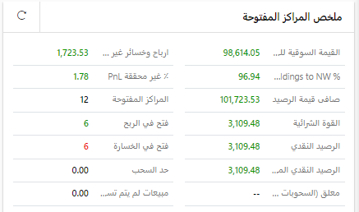 الصق الصورة هنا

6 | صورة المحفظة

 | 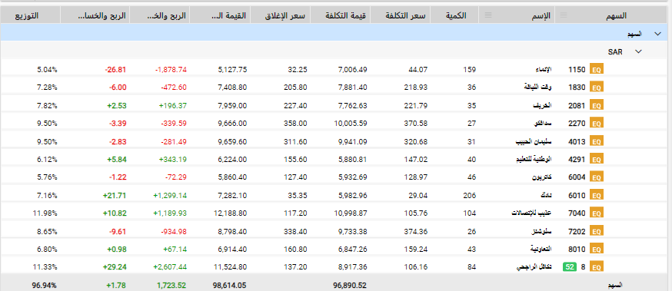 الصق الصورة هنا

7 | جدول يوضح التعديلات / صفقات البيع والشراء (سواء كانت تعديلات عن طريق بيع وشراء شركات أو تعديل الأوزان) مع ذكر دوافع البيع.

 | هل تم التعديل على المحفظة؟

 | الشركات التي تم التعديل عليها (يرجى تحديد طريقة التعديل+ فترة التعديل)

 | دوافع ومبررات البيع

 | دوافع ومبررات الشراء (إذا تم التعديل على الأوزان فقط)

8 | جدول معايير الشركات التي تم شراؤها خلال الإسبوع (يمكن إضافة صفوف إضافية لإدراج شركات في الجدول) :

 | اسم الشركة | رمز الشركة في تداول | القيمة الدفترية | مضاعف القيمة الدفترية أو السعر للقيمة الدفترية | مكرر الأرباح (مضاعف الربحية) = السعر للعائد | العائد على حقوق المساهمين | النمو في الايردات (النمو في دخل العمليات) | القيمة السوقية / الإيرادات | المعيار الشرعي |  | جدول معايير نمو (يتم تعبئته فقط إذا كانت الشركة شركة نمو)
 |  | الترتيب تصاعدي |  |  |  |  |  |  |  |  | نمو في الأرباح | نمو في الإيرادات | نمو في الأصول | نمو في القمة الدفترية
 | الشركة 1
 | الشركة 2
 | الشركة 3
 | الشركة 4
 | الشركة 5

9 | توزيع الشركات حسب القطاعات (يتم تعبئة الأعمدة التي باللون البرتقالي):

 | عدد شركات المحفظة النهائية حسب القطاعات |  |  |  | عدد الشركات المسموح به في كل قطاع |  | الشركات التي تم الإستثمار فيها

 | القطاع |  | عدد الشركات | القطاعات | عدد الشركات 14 أو أقل | عدد الشركات أكثر من 14 | اسم الشركة 1 | اسم الشركة 2 | اسم الشركة 3 | اسم الشركة 4
 | الطاقة |  |  | 0 | 2 | 2
 | المواد الأساسية |  |  | 0 | 4 | 5
 | السلع الرأسمالية |  |  | 0 | 2 | 3
 | الخدمات التجارية والمهنية |  |  | 0 | 1 | 1
 | النقل |  |  | 0 | 2 | 2
 | السلع طويلة الاجل |  |  | 0 | 2 | 2
 | الخدمات الإستهلاكية |  |  | 0 | 2 | 2
 | الإعلام والترفيه |  |  | 0 | 1 | 1
 | تجزئة السلع الكمالية |  |  | 0 | 2 | 2
 | تجزئة الأغذية |  |  | 0 | 2 | 2
 | إنتاج الأغذية |  |  | 0 | 2 | 3
 | الرعاية الصحية |  |  | 0 | 2 | 2
 | الادوية |  |  | 0 | 1 | 1
 | البنوك و المصارف |  |  | 0 | 2 | 3
 | الإستثمار والتمويل |  |  | 0 | 2 | 2
 | التأمين |  |  | 0 | 2 | 3
 | التطبيقات وخدمات التقنية |  |  | 0 | 1 | 1
 | الاتصالات |  |  | 0 | 2 | 2
 | المرافق العامة |  |  | 0 | 1 | 1
 | الصناديق العقارية المتداولة |  |  | 0 | 0 | 0
 | إدارة وتطوير العقارات |  |  | 0 | 2 | 3
 |  |  | 0 | 0

10 | جدول التوزيعات (يتم تعبئة الأعمدة التي باللون البرتقالي):

 |  | الشركات |  | تاريخ الاستحقاق
 | 1
 | 2
 | 3
 | 4
 | 5
 | 6
 | 7
 | 8
 | 9
 | 10
 | 11
 | 12
 | 13
 | 14
 | 15
 | 16
 | 17
 | 18
 | 19

11 | صورة للشركات من تطبيق أرقام:

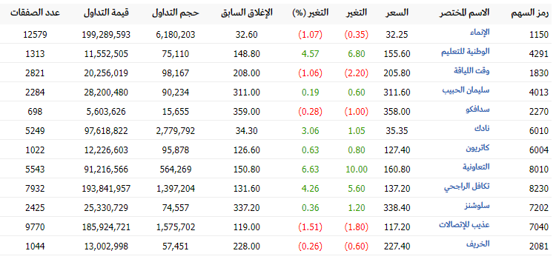 الصق الصورة هنا

12 | معامل البيتا:

 | أنواع اسهم الشركات |  |  | اسم الشركة |  |  | عدد الشركات |  |  | الاستراتيجية التي تم اتباعها: تكثيف الشركات الدفاعية |  |  |  | ملاحظة: - المحفظة المتوازنة هي المحفظة التي تشمل معامل بيتا قريبة من متوسط السوق أي بيتا=1 وكذلك هجومية و أسهم دفاعية. - إذا كان السوق يمر بارتفاعات خلال الفترة الأخيرة فيفضل اتباع استراتيجية تكثيف الشركات الهجومية. - إذا كان السوق يمر بانخفاضات خلال الفترة الأخيرة فيفضل اتباع استراتيجية تكثيف الشركات الدفاعية. - يرجى من الطالب/ة كتابة فقرة (بالإضافة للجدول أعلاه) توضح الاستراتيجية التي ستتبعها خلال الأسبوع القادم للتحسين من أدائها.

 | سهم دفاعي: معامل البيتا اكبر من صفر واقل من واحد |  |  | التعاونية-عذيب للاتصالات-نادك-كاتريون-الوطنية للتعليم-سليمان الحبيب-سدافكو-الخريف |  |  | 8

 | سهم قريب من متوسط معامل بيتا السوق أي قريبة من واحد (0.98,0.99,1,1.01,1.02) |  |  | سلوشنز |  |  | 1

 | سهم هجومي: معامل بيتا أكبر من 1 |  |  | تكافل الراجحي-وقت اللياقة-الانماء |  |  | 3

 | متوسط معامل بيتا بالاعتماد على ملف حساب بيتا |  |  | 0.789

13 | جدول المتطلبات:

 | متطلبات التقرير: |  | قبل ارسال تقرير تأسيس المحفظة تأكد من كل العناصر التالية بوضع علامة : |  |  |  |  | √

 |  | التسلسل | العناصر التي يجب توفرها في التقرير |  |  | ضع العلامة
 |  | 1 | بيانات محفظة الطالب (ـة): الاسم؛ الشعبة؛ الجوال؛ البريد؛ الرقم الجامعي؛ اسم المستخدم؛ كلمة المرور.... |  |  | √
 |  | 2 | حساب عائد السوق و عائد المحفظة |  |  | √
 |  | 3 | مقارنة الأداء |  |  | √
 |  | 4 | قائمة الأوامر |  |  | √
 |  | 5 | ملخص الحساب |  |  | √
 |  | 6 | صورة المحفظة |  |  | √
 |  | 7 | جدول التعديلات / صفقات البيع والشراء |  |  | √
 |  | 8 | جدول معايير الشركات التي تم شراؤها خلال الإسبوع |  |  | √
 |  | 9 | توزيع الشركات حسب القطاعات |  |  | √
 |  | 10 | جدول التوزيعات |  |  | √
 |  | 11 | صورة للشركات من تطبيق أرقام |  |  | √
 |  | 12 | جدول معامل البيتا |  |  | √

 |  |  |  | أسأل الله التوفيق والنجاح للجميع
 |  |  |  | المنسق العام للمسابقة
 |  |  |  | د. سليم المسدي

تقريرالأسبوع الرابع
مقارنة أداء المحفظة بأداء محفظة السوق (المؤشر) |  |  |  |  |  |  |  |  |  |  |  |  | الأسبوع الرابع | 2024-05-09
1 | بيانات محفظة الطالب (ـة):

 | اسم الطالب(ـة): عبدالله احمد بن صالح الناصر
 | الشعبة: 22
 | رقم التحضير بالكشف (في حالة نسيان رقم التحضير يمكنك ارفاقه في التقارير القادمة): 24
 | الجوال:0539350001
 | البريد الإلكتروني (الشخصي): a.a.naser1423@gmail.com
 | اسم المستخدم (تداول الإفتراضي): abdullahan35
 | الرقم السري (تداول الإفتراضي): 75880807
 | اسم المستخدم (تطبيق أرقام): abdullahan35
 | الرقم السري (تطبيق أرقام): Sdywck-12

 | يجب على الطالب(ـة) ارفاق الأسئلة التالية
 | هل كان هناك تأخير في ارسال تقرير التأسيس (أي تم ارساله بعد يوم الاثنين) اجب بنعم أم لا واذكر سبب ذلك
 | لا

 | هل توجد أخطاء بأوزان المحفظة أي انك اشتريت بأقل من 5,000 ريال أو أكثر من 15,000 ريال ولا توجد مشكلة إن أرتفعت القيمة السوقية أو إنخفضت وتسببت في تغيير الأوزان: أجب بنعم أم لا وماهي الشركات التي أشتريت فيها بأقل من 5,000 ريال أو أكثر من 15,000 ريال.
 | لا

 | هل تم الإلتزام بالجانب الشرعي أي مع نهاية إقفال اليوم (نهاية المسابقة) هل بقيت شركة محرمة في المحفظة. أجب بنعم أو لا.
 | نعم تم الالتزام

 | - هل أرسلت 5 تقارير (تقرير التأسيس + 4 تقارير أسبوعية): أجب بنعم أم لا (في حالة لا أذكر عدد التقارير التي تم ارسالها والأسبوع الذي لم ترسل في التقرير).
 | نعم

 | - هل توجب عليك تعديل المحفظة في أحد الأسابيع (حيث كان أداء المحفظة أقل من السوق) ولم تعدل. أجب بنعم أو لا وفي حالة عدم التعديل ذكر تاريخ الأسبوع.
 | لا

2 | حساب عائد السوق و عائد المحفظة (يتم تعبئة الخلايا التي باللون البرتقالي): |  |  |  |  |  | ادخل فقط القوة الشرائية وقيمة المحفظة لكل أسبوع.
أدخل قيمة المؤشر في أول يوم من تاريخ المسابقة |  |  |  | 12,666.90 |  |  | قيمة المحفظة في بداية المسابقة = رأس المال |  |  |  | 100,000.00 |  |  |  | إرفق صور أداء المحفظة
 |  |  |  |  |  |  |  |  |  |  |  |  |  |  | الأسبوع الأول
الأسبوع | التاريخ | مؤشر تداول | عائد المؤشر الأسبوعي | 1+عائد المؤشر الأسبوعي |  |  | الأسبوع | التاريخ | القوة الشرائية | قيمة المحفظة | المجموع الكلي (ريال) | عائد المحفظة الأسبوعي | 1+عائد المحفظة الأسبوعي | الإدارة النشطة للمحفظة
الأول | 2024-04-18 | 12,502.35 | -1.299% | 0.9870 |  |  | الأول | 2024-04-18 | 3109.48 | 97063.9 | 100,173.38 | 0.173% | 1.0017 | غير مطالب بالتعديل في الأسبوع القادم | الأسبوع الثاني
الثاني | 2024-04-25 | 12,254.53 | -1.982% | 0.9802 |  |  | الثاني | 2024-04-25 | 4417.255 | 97841.15 | 102,258.41 | 2.081% | 1.0208 | غير مطالب بالتعديل في الأسبوع القادم
الثالث | 2024-05-02 | 12,352.33 | 0.798% | 1.0080 |  |  | الثالث | 2024-05-02 | 4417.255 | 98614.05 | 103,031.31 | 0.756% | 1.0076 | يتوجب عليك التعديل الأسبوع القادم | الأسبوع الثالث
الرابع | 2024-05-09 | 12,284.41 | -0.550% | 0.9945 |  |  | الرابع | 2024-05-09 | 3910.865 | 100,939.20 | 104,850.07 | 1.765% | 1.0177 | غير مطالب بالتعديل في الأسبوع القادم
 |  |  |  |  |  |  |  |  |  |  |  |  |  |  | الأسبوع الرابع

 | حساب عائد السوق (المؤشر):

 |  | عائد السوق

 |  | Return Index = (XXXXX - XXXXXX)/ XXXXXX

 | حساب عائد المحفظة (يجب إدراج صورة أداء المحفظة):

صورة أداء الإسبوع الثالث |  | الصق الصورة هنا
بتاريخ | 2024-05-02

صورة أداء الإسبوع الرابع |  | الصق الصورة هنا
بتاريخ | 2024-05-09

 |  | عائد المحفظة

 |  | Return Index = (XXXXX - XXXXXX)/ XXXXXX

3 | مقارنة الأداء:

 | بعد مقارنة عائد السوق (المؤشر) بعائد المحفظة نجد أن …...................... في هذه الحالة ….......................

4 | قائمة الأوامر (فقط في حال تم إجراء تعديلات على المحفظة).

 | الصق الصورة هنا

5 | ملخص الحساب

 | الصق الصورة هنا

6 | صورة المحفظة
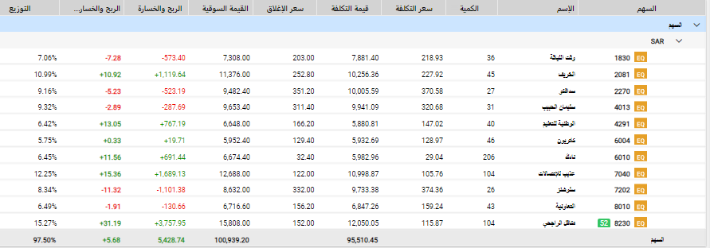
 | الصق الصورة هنا

7 | جدول يوضح التعديلات / صفقات البيع والشراء (سواء كانت تعديلات عن طريق بيع وشراء شركات أو تعديل الأوزان) مع ذكر دوافع البيع.

 | هل تم التعديل على المحفظة؟ |  | نعم

 | الشركات التي تم التعديل عليها (يرجى تحديد طريقة التعديل+ فترة التعديل) |  | بيع اسهم بنك الانماء بمجموع 159 سهم في تاريخ 08-05-2024 14:09:50 - شراء 20 سهم في تكافل الراجحي ليصبح مجموع الأسهم 104 سهم في تاريخ 08-05-2024 14:46:00 - شراء 10 اسهم في الخريف ليصبح مجموع الأسهم 45 سهم في تاريخ 09-05-2024 10:21:31

 | دوافع ومبررات البيع |  | خسارة وانخفاض في عائد المحفظة

 | دوافع ومبررات الشراء (إذا تم التعديل على الأوزان فقط) |  | تحسين أداء المحفظة في الشركات التي تحقق ارتفاع في السهم منذ الأسبوع الأول من التقرير

8 | جدول معايير الشركات التي تم شراؤها خلال الإسبوع (يمكن إضافة صفوف إضافية لإدراج شركات في الجدول) :

 | اسم الشركة | رمز الشركة في تداول | القيمة الدفترية | مضاعف القيمة الدفترية أو السعر للقيمة الدفترية | مكرر الأرباح (مضاعف الربحية) = السعر للعائد | العائد على حقوق المساهمين | النمو في الايردات (النمو في دخل العمليات) | القيمة السوقية / الإيرادات | المعيار الشرعي |  | جدول معايير نمو (يتم تعبئته فقط إذا كانت الشركة شركة نمو)
 |  | الترتيب تصاعدي |  |  |  |  |  |  |  |  | نمو في الأرباح | نمو في الإيرادات | نمو في الأصول | نمو في القمة الدفترية
 | الشركة 1
 | الشركة 2
 | الشركة 3
 | الشركة 4
 | الشركة 5

9 | توزيع الشركات حسب القطاعات (يتم تعبئة الأعمدة التي باللون البرتقالي):

 | عدد شركات المحفظة النهائية حسب القطاعات |  |  |  | عدد الشركات المسموح به في كل قطاع |  | الشركات التي تم الإستثمار فيها

 | القطاع |  | عدد الشركات | القطاعات | عدد الشركات 14 أو أقل | عدد الشركات أكثر من 14 | اسم الشركة 1 | اسم الشركة 2 | اسم الشركة 3 | اسم الشركة 4
 | الطاقة |  |  | 0 | 2 | 2
 | المواد الأساسية |  |  | 0 | 4 | 5
 | السلع الرأسمالية |  |  | 0 | 2 | 3
 | الخدمات التجارية والمهنية |  |  | 0 | 1 | 1
 | النقل |  |  | 0 | 2 | 2
 | السلع طويلة الاجل |  |  | 0 | 2 | 2
 | الخدمات الإستهلاكية |  |  | 0 | 2 | 2
 | الإعلام والترفيه |  |  | 0 | 1 | 1
 | تجزئة السلع الكمالية |  |  | 0 | 2 | 2
 | تجزئة الأغذية |  |  | 0 | 2 | 2
 | إنتاج الأغذية |  |  | 0 | 2 | 3
 | الرعاية الصحية |  |  | 0 | 2 | 2
 | الادوية |  |  | 0 | 1 | 1
 | البنوك و المصارف |  |  | 0 | 2 | 3
 | الإستثمار والتمويل |  |  | 0 | 2 | 2
 | التأمين |  |  | 0 | 2 | 3
 | التطبيقات وخدمات التقنية |  |  | 0 | 1 | 1
 | الاتصالات |  |  | 0 | 2 | 2
 | المرافق العامة |  |  | 0 | 1 | 1
 | الصناديق العقارية المتداولة |  |  | 0 | 0 | 0
 | إدارة وتطوير العقارات |  |  | 0 | 2 | 3
 |  |  | 0 | 0

10 | جدول التوزيعات (يتم تعبئة الأعمدة التي باللون البرتقالي):

 |  | الشركات |  | تاريخ الاستحقاق
 | 1
 | 2
 | 3
 | 4
 | 5
 | 6
 | 7
 | 8
 | 9
 | 10
 | 11
 | 12
 | 13
 | 14
 | 15
 | 16
 | 17
 | 18
 | 19

11 | صورة للشركات من تطبيق أرقام:

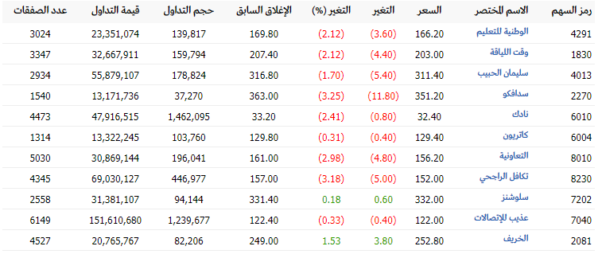 الصق الصورة هنا

12 | معامل البيتا: تحديث الملف المرسل في التقرير 2 حيث يتم الإبقاء فقط على الشركات القائمة في آخر محفظة

 | أنواع اسهم الشركات |  |  | اسم الشركة |  |  | عدد الشركات |  |  | الاستراتيجية التي تم اتباعها: تكثيف الشركات الدفاعية |  |  |  | ملاحظة: - المحفظة المتوازنة هي المحفظة التي تشمل معامل بيتا قريبة من متوسط السوق أي بيتا=1 وكذلك هجومية و أسهم دفاعية. - إذا كان السوق يمر بارتفاعات خلال الفترة الأخيرة فيفضل اتباع استراتيجية تكثيف الشركات الهجومية. - إذا كان السوق يمر بانخفاضات خلال الفترة الأخيرة فيفضل اتباع استراتيجية تكثيف الشركات الدفاعية. - يرجى من الطالب/ة كتابة فقرة (بالإضافة للجدول أعلاه) توضح الاستراتيجية التي ستتبعها خلال الأسبوع القادم للتحسين من أدائها.

 | سهم دفاعي: معامل البيتا اكبر من صفر واقل من واحد |  |  | التعاونية-عذيب للاتصالات-نادك-كاتريون-الوطنية للتعليم-سليمان الحبيب-سدافكو-الخريف |  |  | 8

 | سهم قريب من متوسط معامل بيتا السوق أي قريبة من واحد (0.98,0.99,1,1.01,1.02) |  |  | سلوشنز |  |  | 1

 | سهم هجومي: معامل بيتا أكبر من 1 |  |  | تكافل الراجحي-وقت اللياقة |  |  | 2

 | متوسط معامل بيتا بالاعتماد على ملف حساب بيتا |  |  | 0.765

13 | جدول المتطلبات:

 | متطلبات التقرير: |  | قبل ارسال تقرير تأسيس المحفظة تأكد من كل العناصر التالية بوضع علامة : |  |  |  |  | √

 |  | التسلسل | العناصر التي يجب توفرها في التقرير |  |  | ضع العلامة
 |  | 1 | بيانات محفظة الطالب (ـة): الاسم؛ الشعبة؛ الجوال؛ البريد؛ الرقم الجامعي؛ اسم المستخدم؛ كلمة المرور.... |  |  | √
 |  | 2 | حساب عائد السوق و عائد المحفظة |  |  | √
 |  | 3 | مقارنة الأداء |  |  | √
 |  | 4 | قائمة الأوامر |  |  | √
 |  | 5 | ملخص الحساب |  |  | √
 |  | 6 | صورة المحفظة |  |  | √
 |  | 7 | جدول التعديلات / صفقات البيع والشراء |  |  | √
 |  | 8 | جدول معايير الشركات التي تم شراؤها خلال الإسبوع |  |  | √
 |  | 9 | توزيع الشركات حسب القطاعات |  |  | √
 |  | 10 | جدول التوزيعات |  |  | √
 |  | 11 | صورة للشركات من تطبيق أرقام |  |  | √
 |  | 12 | جدول معامل البيتا |  |  | √

 |  |  |  | أسأل الله التوفيق والنجاح للجميع
 |  |  |  | المنسق العام للمسابقة
 |  |  |  | د. سليم المسدي

